Instructions
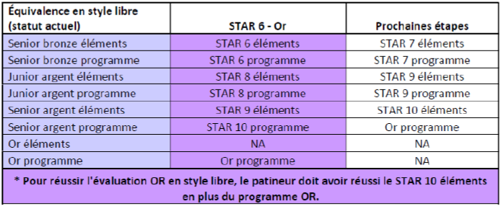
INSTRUCTIONS D'UTILISATION DU FICHIER

1) Remplissage de l'onglet BD_Patineurs
 | Cet onglet permet d'entrer les résultats de tests lorsqu'un patineur réussi un test. Seule la date de réussite du test doit être saisie. En cas d'échec, le résultat ne doit pas être saisie.
 | Pour remplir cet onglet, il faut :
 |  | a) | Entrer le Prénom, Nom de famille et numéro de Patinage Canada du patineur
 |  | b) | Lorsque le patineur réussi un test, indiquer la date de réussite dans la cellule correpondante
 | Notes importantes :
 |  | a) | Vous ne devez pas supprimer de lignes ni de colonnes. Autrement l'onglet Suivi_Tests_Patineur risque de ne pas bien fonctionner. Si vous voulez supprimer une ligne, faite simplement effacer le contenu de la ligne
 |  | b) | Si vous voulez insérer des lignes, faites attention car la colonne "A" contient une formule. Il faut absolument que la formule soit ajoutée dans la colonne "A" des lignes ajoutées. Les lignes ajoutées doivent toujours être ajoutées au dessus de la ligne en rouge dans l'onglet.

2) Utilisation de l'onglet Suivi_Tests_Patineur
 | Cet onglet permet de visualiser tous les tests réussis par un patineur. De plus, lorsqu'il atteint le niveau "OR" pour un catégorie, la date d'atteinte de ce niveau est indiquée dans le tableau "Global" au bas de la feuille
 | Pour utiliser cet onglet, simplement saisir le Prénom suivi du nom de famille du patineur. Attention, la saisie doit être similaire au contenu de l'onglet BD_Patineurs
